Cálculo de passos
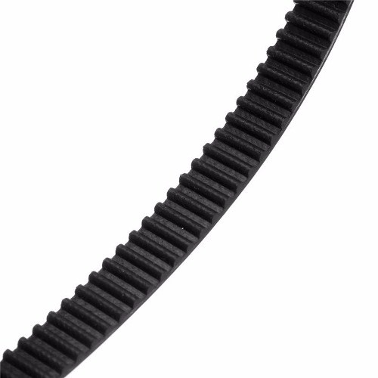
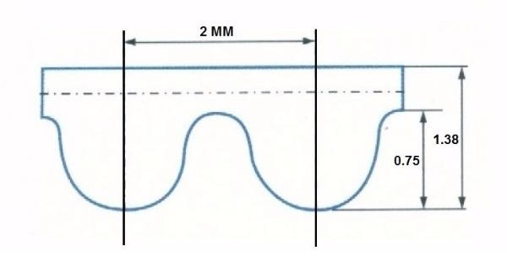
sss
CÁLCULO PARA CORREIA |  |  | Fórmula (apenas exemplo)
Micro Passo (MP) | 16 | = 1/16 | Step/mm = | MP x VC
Passos p/ Volta Vompleta (VC) | 200 | para motores 1.8º |  | P x DP
Pitch/Passo Correia (P) | 2 | Para GT2 | Step/mm = | MP x VC ÷ P x DP
Dentes da Polia (DP) | 20 | dentes | Step/mm = | 16 x 200 ÷ 2 x 20
Step(passo)/mm = | 80.00 |  | Step/mm = | 3200 ÷ 40
 |  |  | Step/mm = | 80.00

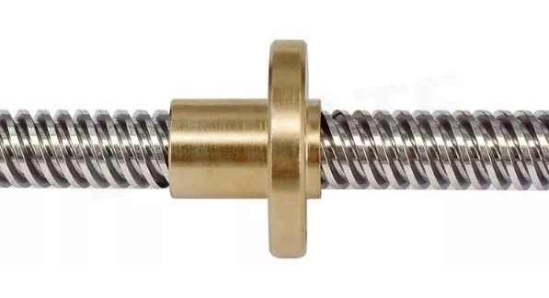
CÁLCULO PARA FUSO OU BARRA ROSCADA MILIMÉTRICA |  |  | Fórmula (apenas exemplo)
Micro passo (MP) | 32 | = 1/16 | Step/mm = | MP x VC
Passos p/ Volta Completa (VC) | 200 | para motores 1.8º |  | P
Pitch/Passo do Fuso (P) | 0.8 | mm | Step/mm = | MP x VC ÷ PF
Step(passo)/mm = | 8000.00 |  | Step/mm = | 16 x 200 ÷ 8
 |  |  | Step/mm = | 3200 ÷ 8
 |  |  | Step/mm = | 8000.00

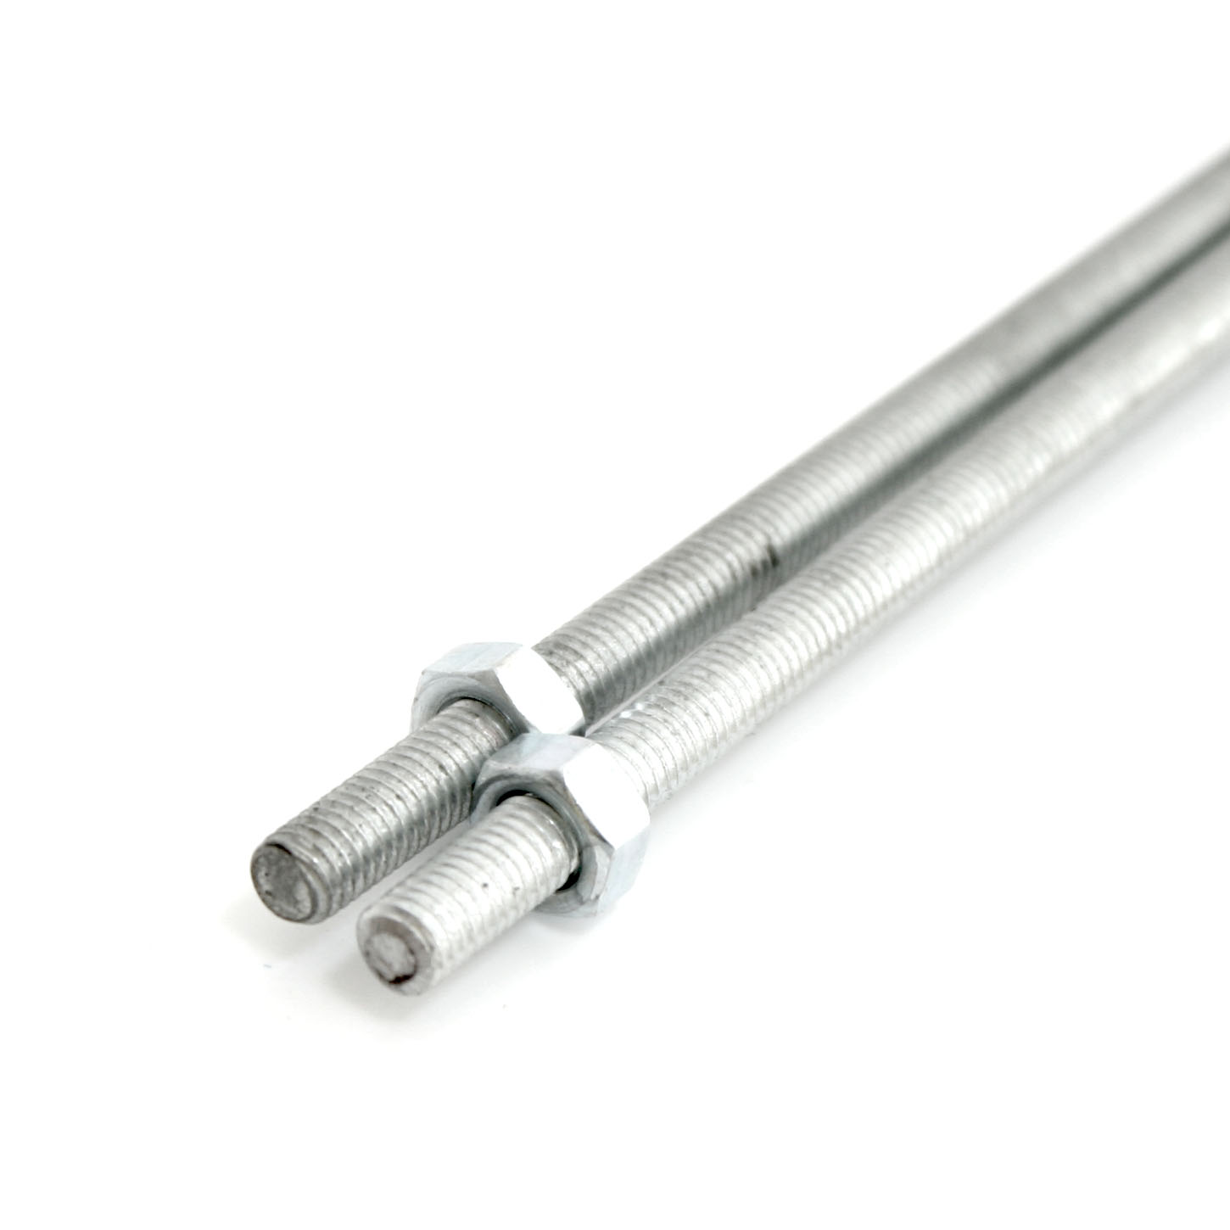

CÁLCULO BARRA ROSCADA EM POLEGADA |  |  | Fórmula (apenas exemplo)
Micro passo (MP) | 16 | = 1/16 | Step/mm = | MP x VC
Passos para uma volta do Motor (VC) | 200 | para motores 1.8º |  | PL ÷ F
1 Polegada em Milímetros (PL) | 25.4 | mm | Step/mm = | MP x VC ÷ PL ÷ F
Número de fios em 1 Polegada (F) | 20 | fios | Step/mm = | 16 x 200 ÷ 25,4 ÷ 20
Step(passo)/mm = | 2519.685039 |  | Step/mm = | 3200 ÷ 1,27
 |  |  | Step/mm = | 2519.685039
Medir dento de 1 polegada quantos fios tem da rosca | 31

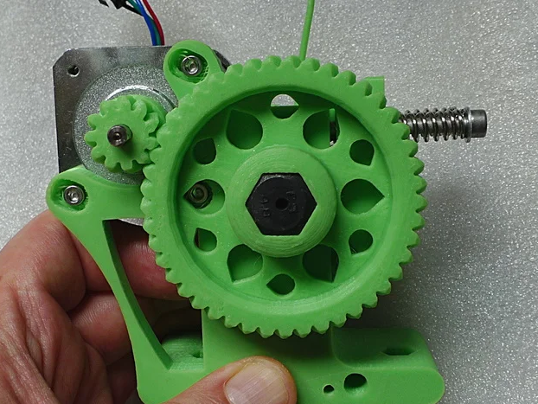
Extrusora Tipo Wade/Greg |  |  | Fórmula
Graus do Motor (G) | 1.8 |  | Step/mm = | VM * CMP * (DMA/DME) * 1/(Pi*T)
Passo para uma volta do motor (VC) | 200
Micro Passo (MP) | 16 | = 1/16 | Step/mm = | 567.9
Diametro Tracionador (T) mm | 7.5 | mm
Dentres Engrenagem MAior (EA) | 46
Dentes Engrenagem MEnor (EE) | 11

Micro Passos
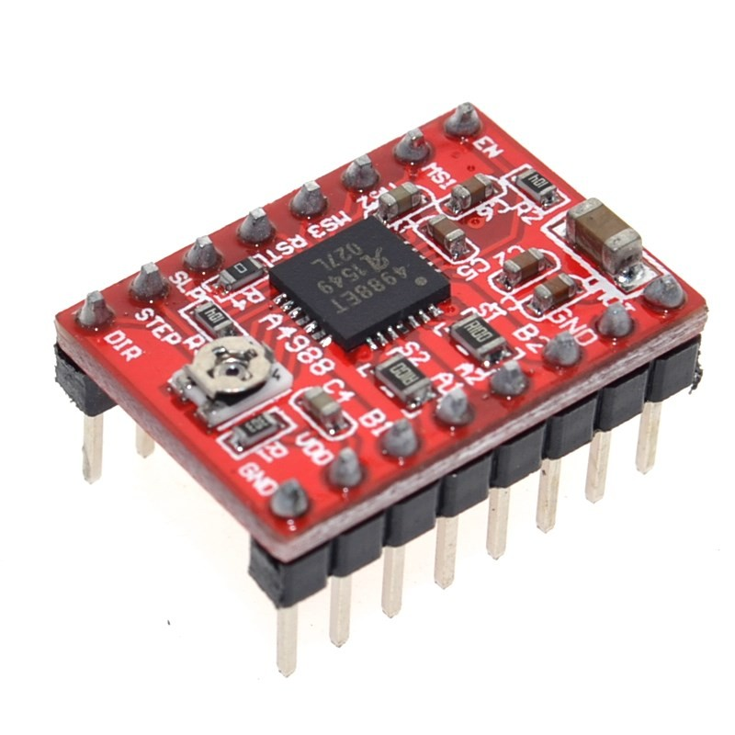
Driver A4988
 |  |  |  |  |  | Passos por volta
MS1 | MS2 | MS3 | Resolução |  |  | 0,9º | 1,8º | 7,5º
Low | Low | Low | Full | + | - | 400 | 200 | 48
High | Low | Low | 1/2 | TORQUE | RESOLUÇÃO | 800 | 400 | 96
Low | High | Low | 1/4 |  |  | 1600 | 800 | 192
High | High | Low | 1/8 |  |  | 3200 | 1600 | 384
High | High | High | 1/16 | - | + | 6400 | 3200 | 768

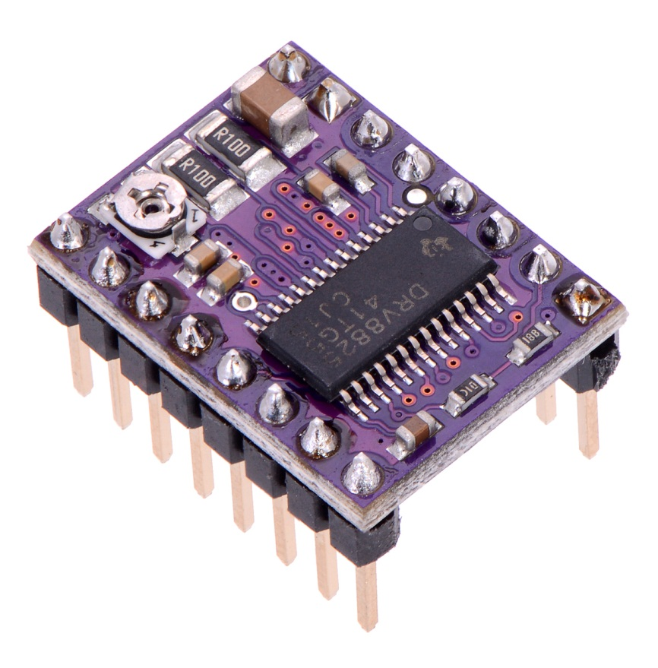
Driver DRV8825
 |  |  |  |  |  | Passos por volta
MS1 | MS2 | MS3 | Resolução |  |  | 0,9º | 1,8º | 7,5º
Low | Low | Low | Full | + | - | 400 | 200 | 48
High | Low | Low | 1/2 |  |  | 800 | 400 | 96
Low | High | Low | 1/4 | TORQUE | RESOLUÇÃO | 1600 | 800 | 192
High | High | Low | 1/8 |  |  | 3200 | 1600 | 384
Low | Low | High | 1/16 |  |  | 6400 | 3200 | 768
High | Low | High | 1/32 |  |  | 12800 | 6400 | 1536
Low | High | High | 1/32 |  |  | 12800 | 6400 | 1536
High | High | High | 1/32 | - | + | 12800 | 6400 | 1536

